상품제안서
로얄그래프톤 실버 보온보냉병 1500ML | 상품코드: S26277

 |  |  |  |  |  |  | 02-713-8555 | www.synergygift.co.kr
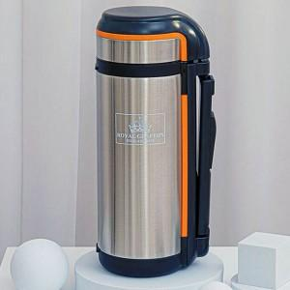

【상세/제작정보】 | 100개미만 실크인쇄비 50,000원 추가

【인쇄/포장옵션】 | 실크, 레이저 / 시판박스

【공급단가】 | 수량 | 50~ | 100~ | 500~ | 1,000~ | 2,000~
*VAT별도 | 단가 | 19,300원 | 18,590원 | 17,870원 | 17,160원 | 16,730원

【상품 URL】 | https://www.synergygift.co.kr:443/src/goods_detail.php?gdno=26277

